使い方
ま☆ナビシステム 学習計画表作成ツールの使い方
こちらのシートで入力作業をします。
(1) 各種設定の入力
 | 最初に「設定入力」シートで各種設定を行います。

(2) 必要事項入力 ※【番号】は「ま★ナビ」の項目番号を示しています。

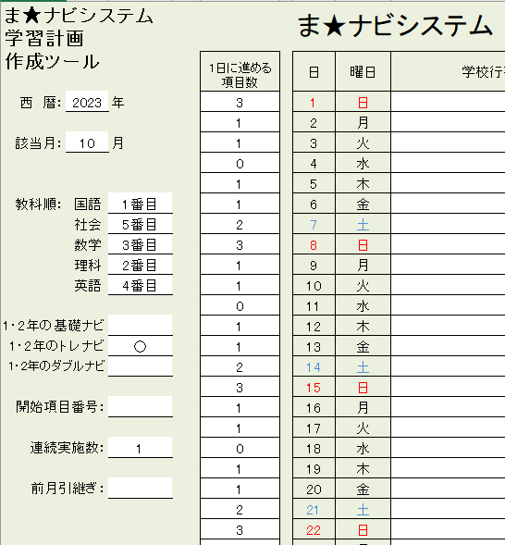
 |  | ① 西暦と月を入力してください。日付と曜日が自動入力されます。

①
⑥
 |  | ② 学習する教科の順番を決めてください。２教科，３教科のみなどの使用も可能です。（使用例2・4参照）

 |  | ③ 「1・2年の基礎ナビ」，「1・2年のトレナビ」，「1・2年のダブルナビ」の学習をする場合は該当欄に「○」を選択入力してください。
 |  | 選択がない場合は，ナビ（緑，白，青，赤ナビ）の内容になります。

②
 |  | ④ 最初に学習する「ま★ナビ」の項目番号を選択入力してください。未記入の際は１からとなります。

 |  | ⑤ 各教科いくつかの項目をまとめて学習する場合は，教科ごとに学習する項目数を1～5の範囲で決めてください。

 |  | ⑥ 1日に進める項目数を決めてください（上限3）。学習しない場合は数字の「0」を入力してください。

③
 |  | ⑦ 前の月の学習計画から継続して使う際に使用する欄です。詳細は下部（※）をご覧ください。

④
 |  |  |  |  | ※ 学校行事入力欄は任意です。

⑤
 |  | 使用例1） 国語【１】 → 社会【１】 → 数学【１】 → 理科【１】 → 英語【１】 → 国語【２】 → 社会【２】 → 数学【２】 → 理科【２】 …
 |  |  | ※ 教科順を国社数理英の順に1番目から5番目までとし，連続実施数を「1」に設定します。

⑦
 |  | 使用例2） 社会【１】 → 英語【１】 → 国語【１】 → 社会【２】 → 英語【２】 → 国語【２】 → 社会【３】 → 英語【３】 → 国語【３】 …
 |  |  | ※ 教科順で社会を1番目，英語を２番目，国語を３番目とし（数学，理科は未入力），連続実施数を「1」に設定します。

 |  | 使用例3） 国語【１】 → 国語【２】 → 社会【１】 → 社会【２】 → 数学【１】 → 数学【２】 → 理科【１】 → 理科【２】 → 英語【１】 …
 |  |  | ※ 教科順を国社数理英の順に1番目から5番目までとし，連続実施数を「2」に設定します。

 |  | 使用例4） 数学【１】 → 数学【２】 → 数学【３】 → 英語【１】 → 英語【２】 → 英語【３】 → 数学【４】 → 数学【５】 → 数学【６】 …
 |  |  | ※ 教科順で数学を１番目，英語を２番目とし（他の教科は未入力），連続実施数を「3」に設定します。

（※）前月からの継続使用の使用方法

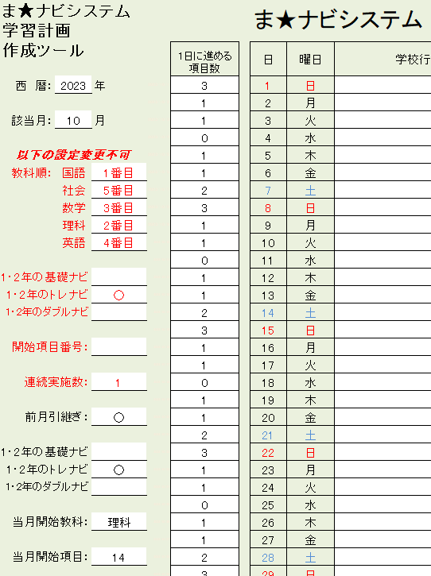
 |  | ➊ 前月の引き継ぎを行うので，「○」を選択入力してください。

➌
 |  | ➋ ➊で「○」を選択入力すると，1・2年の（ダブル）ナビの欄と，当月開始教科の欄と，当月開始項目の欄が表示されます。
 |  | 「1・2年の基礎ナビ」，「1・2年のトレナビ」，「1・2年のダブルナビ」の学習をする場合はそれぞれの欄に「○」を選択入力
 |  | してください。
 |  | また，その月に始める教科と項目番号を入力してください。
 |  |  |  | ※前月の最後に実施した教科・項目番号の次に実施する教科・項目番号を入力してください。

 |  | ➌ 変更しないでください。変更してしまうと前月の設定が変更されてしまう為，正しく引き継ぎができなくなります。

➊
➋

こちらのシートです。

(3) フリー入力
 | 自由に予定表を作成することのできるシートです。
 | ※シート外からコピーしたものを貼り付ける場合，「値を貼り付ける」を使用してください。

(4) プリントアウト
 | それぞれの対応する出力シートにて，印刷範囲を設定の後，プリントアウトしてください。
 | (2)，(3)で入力した必要事項が反映されています。

フリー入力
ま★ナビシステム 学習計画 作成ツール |  |  |  | ま★ナビシステム 10月度学習計画表 |  |  |  |  | 名前

 |  |  |  | 日 | 曜日 | 学校行事 | 学習計画
 |  |  |  |  |  |  | 計画① | 計画② | 計画③
西 暦： | 2023 | 年 | 2023-10-01 | 1 | 日
 |  |  | 2023-10-02 | 2 | 月
該当月： | 10 | 月 | 2023-10-03 | 3 | 火
 |  |  | 2023-10-04 | 4 | 水
 |  |  | 2023-10-05 | 5 | 木
◆注意◆ 他シートから内容をコピーする際には，必ず“値貼り付け”(※)をしてください。 |  |  | 2023-10-06 | 6 | 金
 |  |  | 2023-10-07 | 7 | 土
 |  |  | 2023-10-08 | 8 | 日
 |  |  | 2023-10-09 | 9 | 月
 |  |  | 2023-10-10 | 10 | 火
※コピーしたいセル上で |  |  | 2023-10-11 | 11 | 水
これでも可
→右クリック |  |  | 2023-10-12 | 12 | 木
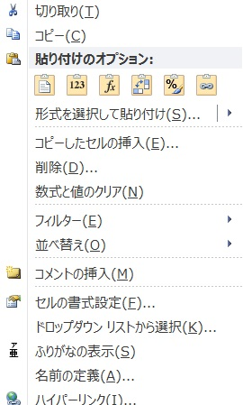
 |  |  | 2023-10-13 | 13 | 金
 |  |  | 2023-10-14 | 14 | 土
 |  |  | 2023-10-15 | 15 | 日
 |  |  | 2023-10-16 | 16 | 月
 |  |  | 2023-10-17 | 17 | 火
 |  |  | 2023-10-18 | 18 | 水
 |  |  | 2023-10-19 | 19 | 木
 |  |  | 2023-10-20 | 20 | 金
 |  |  | 2023-10-21 | 21 | 土
 |  |  | 2023-10-22 | 22 | 日
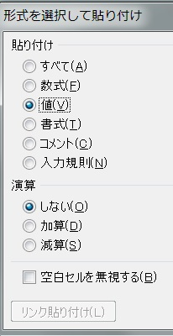
 |  |  | 2023-10-23 | 23 | 月
 |  |  | 2023-10-24 | 24 | 火
 |  |  | 2023-10-25 | 25 | 水
 |  |  | 2023-10-26 | 26 | 木
 |  |  | 2023-10-27 | 27 | 金
 |  |  | 2023-10-28 | 28 | 土
 |  |  | 2023-10-29 | 29 | 日
 |  |  | 2023-10-30 | 30 | 月
 |  |  | 2023-10-31 | 31 | 火

